T2_1
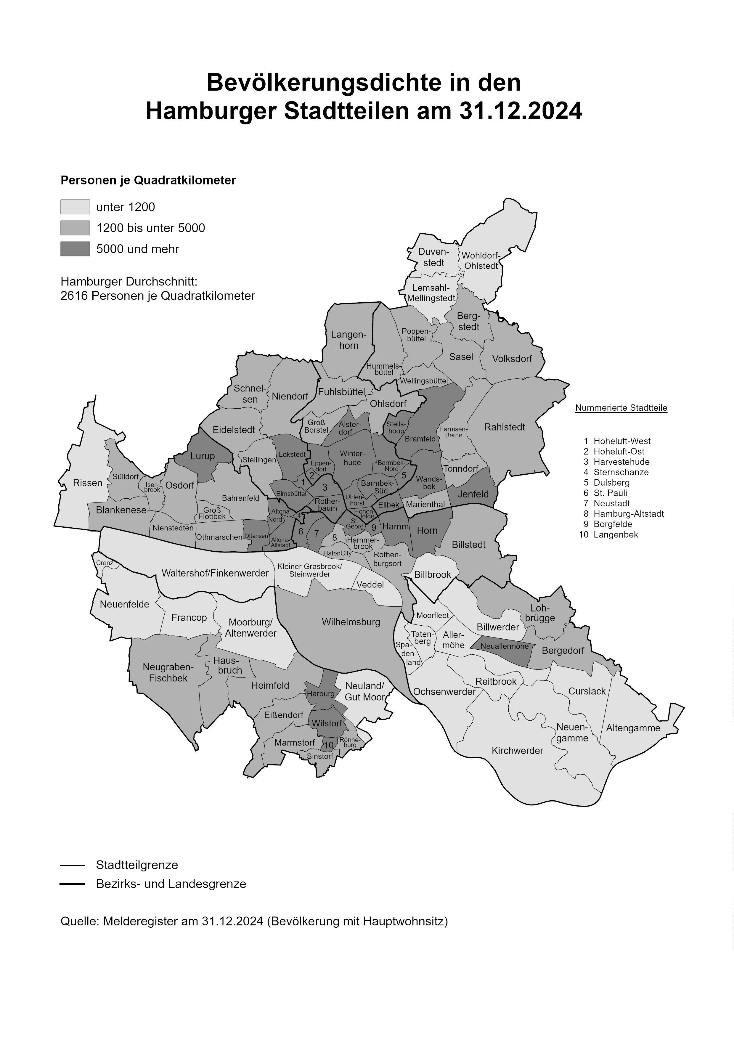

Dummykarte: bitte gegen eine aktuelle austauschen

